シーケンス図_育成コレクション参照画面を開く
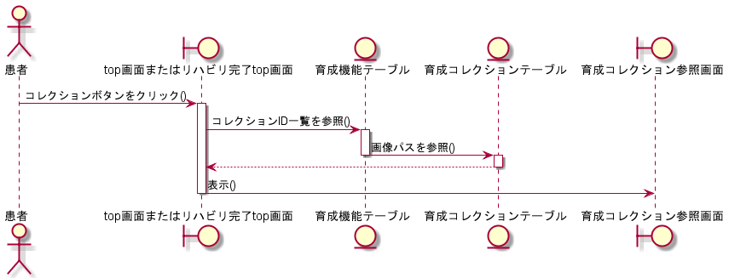
シーケンス図 | システム名称 | わくりは！ | 改訂日 | 2022-11-07
 |  |  | 改訂者 | 佐久間

シーケンス図_育成要素を選択する
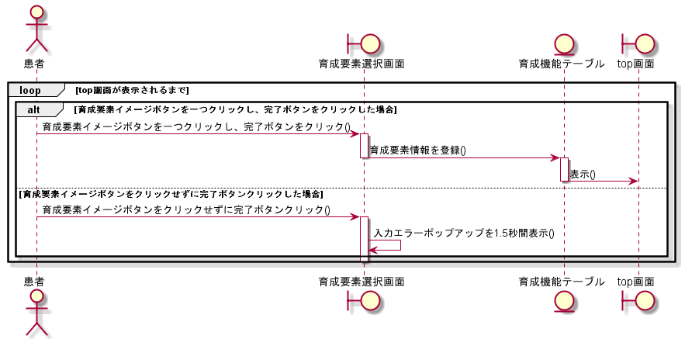
シーケンス図 | システム名称 | わくりは！ | 改訂日 | 2022-11-07
 |  |  | 改訂者 | 佐久間

シーケンス図_コレクションを閲覧する
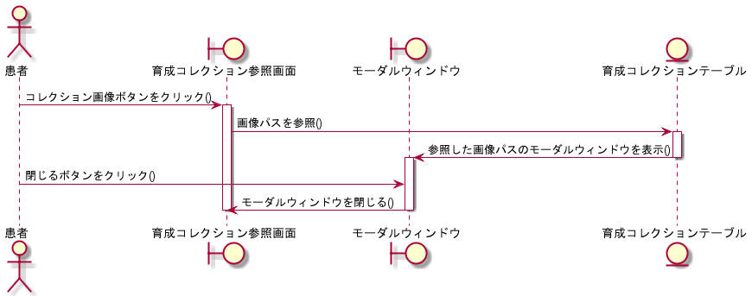
シーケンス図 | システム名称 | わくりは！ | 改訂日 | 2022-11-07
 |  |  | 改訂者 | 佐久間

